Table 1
 |  | Dossier Suivi d'Intervention |  |  |  | IDF VEHICULE & POSITION : 7091 2a |  |  |  |  | N° de CdE EUROTUNNEL : 4500055144 |  | Induce du DSI
 |  |  |  |  |  |  |  |  |  |  | N° Affaire INDUSTEAM : IN19105 |  | Rév 1
Libellé de l'intervention : REPARATION TOLE SUPERIEURE Centrale |  |  |  |  |  |  |  |  |  |  | Spécialité : MONTAGE |  | Page 1/1
Rédacteur : Jean Baptiste PONT |  | Date : 13/12/2019 |  |  | Visa : |  |  |  |  |  | LEGENDE : A = Point d'Arrêt, Ind. = Indice, Spé. = Spécification, R = Procès Verbal Requis, CT = Contrôle Technique Ex = Exécutant, CC Chef de Chantier S = Surveillance EUROTUNNEL
Vérificateur : SHE |  | Date : |  |  | Visa :
Surveillant : |  | Date : |  |  | Visa :
N° Phase | Libellé des opérations | Documents Applicables | Ind. | Point Arrêt | Notifications |  |  |  | Ex (tampon) | CT (tampon) | CC (tampon) | S (tampon) | Commentaires
 |  |  |  |  | Ex | CT | CC | S
 | Face A
1 | Sur le trottoir tracer en façade une cote de 500 mm par rapport à l'extrémité du trottoir, puis la cote de 500 mm sur la largeur du trottoir et découper à la meule 125mm + disque lazer 1,2 mm INOX
2 | Découpe le flan latéral du trottoir INOX à la meule 125mm + disque lazer 1,2 mm INOX
3 | Découper à la meule 125mm + disque lazer 1,2 mm INOX les deux support calorifugeage inox de part et d'autre de la face hauteur 278 mm |  |  |  |  |  |  |  |  |  |  |  | 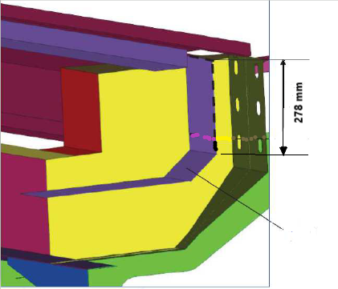
4 | Découpe un accès de 250 mm dans le flan vertical de capotage d'extremité à la meule 125 mm +disque lazer 1,2 mm INOX
5 | Découpe à la meule 125mm + disque lazer 1,2 mm INOX l'autre support calorifugeage inox à coté de la face
6 | Découper à la meule 125 mm + disque lazer acier 1,2mm la tôle supérieure
Soudure
CPC2 suivant EN 15085 Voir DMOS 67 BW 001
7 | Présenter et pointer la nouvelle tôle acier S355JOW épaisseur 6mm en lieu et place de l'ancienne La souder suivant DMOS 68 FW 002 et 68 FW 001 et 67 BW 001
8 | Présenter et pointer le support calo inox 316L épaisseur 3mm en lieu et place de l'ancienne La souder suivant DMOS P 77 FW 002 et 77 BW 002
9 | Présenter et pointer le suppport calo, coté extrémité de trottoir, en inox 316L épaisseur 3 mm en lieu et place de l'ancien. La souder suivant DMOS P 77 FW 001 et 71 BW 001
10 | Présenter et pointer le flanc vertical d'extrémité trottoir inox 316L épaisseur 4mm en lieu et place de l'ancien. La souder suivant DMOS P 77 FW 001 et 71 BW 001
11 | Présenter et pointer la nouvelle tole INOx 316 Ti épaisseur 2,5mm en lieu et place de l'ancienne. Souder suivant DMOS 71 BW 001 Vis + cornière
12 | Présenter et pointer le flanc de trottoir inox 316 ti épaisseur 2,5 mm en lieu et place de l'ancienne La souder suivant DMOS 71 FW 001 et 71 BW 001 + Remise en état avec silicone + Retouche peinture si nécessaire
13 | RECEPTION FINALE INDUSTEAM |  |  | A |  |  | X |  |  |  |  |  | Action : Chef de projet ou personne désignée avec délégation - Point d'arrêt avant réception Eurotunnel

